P1～3
 | １ 地 区 別 人 口 と 世 帯
 | ←表紙へ |  |  |  |  |  |  |  |  |  |  |  |  |  | 地区別町丁字別人口と世帯(P4～P8)へ→
 |  |  |  |  |  |  |  |  |  |  |  |  |  |  |  |  |  |  |  |  | 令和元年9月1日現在
 |  | 区・地区名 |  |  | 世帯数 |  |  | 人 口 |  |  |  |  |  |  |  | 前月差引 人口増減 | 人口密度 (人/ｋ㎡） |  | 人口分布 （％）
 |  |  |  |  |  |  |  | 総 数 |  |  | 男 |  | 女
 |  | 総 数 |  |  | 326,748 |  |  | 722,570 |  |  | 361,318 |  | 361,252 |  |  | -60 | 2,197 |  | 100.0
 |  | 緑 区 |  |  | 74,051 |  |  | 170,854 |  |  | 85,994 |  | 84,860 |  |  | -84 | 673 |  | 23.6
 |  | 中 央 区 |  |  | 122,562 |  |  | 271,942 |  |  | 136,610 |  | 135,332 |  |  | -50 | 7,376 |  | 37.6
 |  | 南 区 |  |  | 130,135 |  |  | 279,774 |  |  | 138,714 |  | 141,060 |  |  | 74 | 7,341 |  | 38.7

 |  | 緑 区 |  |  | 74,051 |  |  | 170,854 |  |  | 85,994 |  | 84,860 |  |  | -84 | 673 |  | 100.0 | (23.6)
 |  |  | 橋本地区 |  | 34,726 |  |  | 73,860 |  |  | 37,342 |  | 36,518 |  |  | -44 | 9,530 |  | 43.2 | (10.2)
 |  |  | 大沢地区 |  | 13,162 |  |  | 32,922 |  |  | 16,520 |  | 16,402 |  |  | -1 | 4,320 |  | 19.3 | (4.6)
 |  |  | 城山地区 |  | 9,605 |  |  | 23,235 |  |  | 11,615 |  | 11,620 |  |  | -7 | 1,167 |  | 13.6 | (3.2)
 |  |  | 津久井地区 |  | 10,059 |  |  | 24,283 |  |  | 12,202 |  | 12,081 |  |  | -5 | 199 |  | 14.2 | (3.4)
 |  |  | 相模湖地区 |  | 3,256 |  |  | 7,958 |  |  | 4,058 |  | 3,900 |  |  | -13 | 252 |  | 4.7 | (1.1)
 |  |  | 藤野地区 |  | 3,243 |  |  | 8,596 |  |  | 4,257 |  | 4,339 |  |  | -14 | 132 |  | 5.0 | (1.2)
 |  | 中 央 区 |  |  | 122,562 |  |  | 271,942 |  |  | 136,610 |  | 135,332 |  |  | -50 | 7,376 |  | 100.0 | (37.6)
 |  |  | 小山地区 |  | 9,920 |  |  | 20,752 |  |  | 10,529 |  | 10,223 |  |  | -43 | 5,797 |  | 7.6 | (2.9)
 |  |  | 清新地区 |  | 14,830 |  |  | 30,389 |  |  | 15,575 |  | 14,814 |  |  | -21 | 10,738 |  | 11.2 | (4.2)
 |  |  | 横山地区 |  | 6,040 |  |  | 14,525 |  |  | 7,199 |  | 7,326 |  |  | -3 | 7,981 |  | 5.3 | (2.0)
 |  |  | 中央地区 |  | 17,966 |  |  | 35,855 |  |  | 17,927 |  | 17,928 |  |  | 44 | 10,453 |  | 13.2 | (5.0)
 |  |  | 星が丘地区 |  | 7,880 |  |  | 17,618 |  |  | 8,747 |  | 8,871 |  |  | -25 | 12,675 |  | 6.5 | (2.4)
 |  |  | 光が丘地区 |  | 10,980 |  |  | 26,331 |  |  | 12,983 |  | 13,348 |  |  | -8 | 10,617 |  | 9.7 | (3.6)
 |  |  | 大野北地区 |  | 29,381 |  |  | 62,895 |  |  | 31,590 |  | 31,305 |  |  | 80 | 9,751 |  | 23.1 | (8.7)
 |  |  | 田名地区 |  | 11,938 |  |  | 30,168 |  |  | 15,297 |  | 14,871 |  |  | -42 | 3,117 |  | 11.1 | (4.2)
 |  |  | 上溝地区 |  | 13,627 |  |  | 33,409 |  |  | 16,763 |  | 16,646 |  |  | -32 | 6,412 |  | 12.3 | (4.6)
 |  | 南 区 |  |  | 130,135 |  |  | 279,774 |  |  | 138,714 |  | 141,060 |  |  | 74 | 7,341 |  | 100.0 | (38.7)
 |  |  | 大野中地区 |  | 27,343 |  |  | 63,367 |  |  | 31,424 |  | 31,943 |  |  | 7 | 7,901 |  | 22.6 | (8.8)
 |  |  | 大野南地区 |  | 38,219 |  |  | 79,049 |  |  | 39,115 |  | 39,934 |  |  | 70 | 14,399 |  | 28.3 | (10.9)
 |  |  | 麻溝地区 |  | 7,094 |  |  | 18,247 |  |  | 9,120 |  | 9,127 |  |  | 21 | 2,231 |  | 6.5 | (2.5)
 |  |  | 新磯地区 |  | 5,132 |  |  | 13,206 |  |  | 6,675 |  | 6,531 |  |  | 17 | 2,190 |  | 4.7 | (1.8)
 |  |  | 相模台地区 |  | 22,183 |  |  | 45,316 |  |  | 22,466 |  | 22,850 |  |  | -10 | 7,950 |  | 16.2 | (6.3)
 |  |  | 相武台地区 |  | 9,590 |  |  | 19,253 |  |  | 9,482 |  | 9,771 |  |  | -13 | 11,194 |  | 6.9 | (2.7)
 |  |  | 東林地区 |  | 20,574 |  |  | 41,336 |  |  | 20,432 |  | 20,904 |  |  | -18 | 13,918 |  | 14.8 | (5.7)
 |  | （注） (１) 人口密度は平成31年4月1日現在の市面積を基に算出したものである。
 |  | (2) 世帯数と人口は平成27年国勢調査の確定数を基礎とし、以後、毎月の住民基本台帳の増減を加減して
 |  | 推計したものである。
 |  | (3) 各地区の人口分布は区内における構成比を表している。なお、四捨五入したため合計が一致しない場合がある。

－ 前 月 中 の 人 口 異 動 状 況 －

 | 《 | 8月中の減少人口： |  |  |  | -60 |  | 人 |  | 8月中の自然減： |  |  | -114 |  | 人 |  | 8月中の社会増： |  |  | 54 |  | 人 | 》

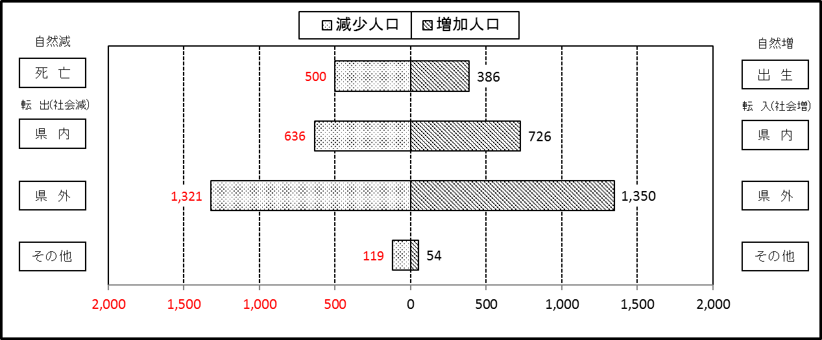

２ 人 口 異 動 状 況

 |  |  |  |  |  |  |  |  |  |  |  |  |  |  |  |  |  |  |  |  |  |  | 令和元年8月中
 |  |  |  | 人口増減 | 自 然 増 減 |  |  |  |  |  | 社 会 増 減 |  |  |  |  |  |  |  |  |  |  | 対前月 増減率(％)
 |  |  |  |  | 増 減 |  | 増 |  | 減 |  | 増 減 | 増 |  |  |  |  | 減
 |  |  |  |  |  |  | 出 生 |  | 死 亡 |  |  | 転 入 |  | 市内異動 |  | 区内異動 | 転 出 |  | 市内異動 | 区内異動
 |  |  |  |  |  |  |  |  |  |  |  |  |  | 他区から転入 |  | 他地区から転居 |  |  | 他区への転出 | 他地区への転居
総 数 |  |  |  | -60 | -114 |  | 386 |  | 500 |  | 54 | 2,130 |  | 395 |  | 1,345 | 2,076 |  | 395 | 1,345 |  | -0.01
緑 区 |  |  |  | -84 | -55 |  | 83 |  | 138 |  | -29 | 414 |  | 101 |  | 324 | 432 |  | 112 | 324 |  | -0.05
 | 橋本地区 |  |  | -44 | 11 |  | 51 |  | 40 |  | -55 | 238 |  | 44 |  | 135 | 243 |  | 60 | 169 |  | -0.06
 | 大沢地区 |  |  | -1 | -9 |  | 12 |  | 21 |  | 8 | 53 |  | 35 |  | 54 | 57 |  | 25 | 52 |  | 0.00
 | 城山地区 |  |  | -7 | -16 |  | 7 |  | 23 |  | 9 | 41 |  | 11 |  | 84 | 59 |  | 13 | 55 |  | -0.03
 | 津久井地区 |  |  | -5 | -21 |  | 9 |  | 30 |  | 16 | 51 |  | 11 |  | 39 | 40 |  | 10 | 35 |  | -0.02
 | 相模湖地区 |  |  | -13 | -12 |  | 2 |  | 14 |  | -1 | 14 |  | 0 |  | 4 | 12 |  | 2 | 5 |  | -0.16
 | 藤野地区 |  |  | -14 | -8 |  | 2 |  | 10 |  | -6 | 17 |  | 0 |  | 8 | 21 |  | 2 | 8 |  | -0.16
中 央 区 |  |  |  | -50 | -54 |  | 138 |  | 192 |  | 4 | 758 |  | 178 |  | 520 | 748 |  | 184 | 520 |  | -0.02
 | 小山など6地区 |  |  | -56 | -37 |  | 62 |  | 99 |  | -19 | 377 |  | 100 |  | 332 | 417 |  | 99 | 312 |  | -0.04
 | 大野北地区 |  |  | 80 | 9 |  | 40 |  | 31 |  | 71 | 236 |  | 38 |  | 104 | 196 |  | 21 | 90 |  | 0.13
 | 田名地区 |  |  | -42 | -19 |  | 14 |  | 33 |  | -23 | 57 |  | 23 |  | 37 | 64 |  | 34 | 42 |  | -0.14
 | 上溝地区 |  |  | -32 | -7 |  | 22 |  | 29 |  | -25 | 88 |  | 17 |  | 47 | 71 |  | 30 | 76 |  | -0.10
南 区 |  |  |  | 74 | -5 |  | 165 |  | 170 |  | 79 | 958 |  | 116 |  | 501 | 896 |  | 99 | 501 |  | 0.03
 | 大野中地区 |  |  | 7 | -3 |  | 36 |  | 39 |  | 10 | 152 |  | 38 |  | 83 | 160 |  | 35 | 68 |  | 0.01
 | 大野南地区 |  |  | 70 | 30 |  | 61 |  | 31 |  | 40 | 354 |  | 23 |  | 149 | 302 |  | 21 | 163 |  | 0.09
 | 麻溝地区 |  |  | 21 | 0 |  | 9 |  | 9 |  | 21 | 48 |  | 35 |  | 27 | 37 |  | 17 | 35 |  | 0.12
 | 新磯地区 |  |  | 17 | 0 |  | 5 |  | 5 |  | 17 | 30 |  | 3 |  | 23 | 24 |  | 3 | 12 |  | 0.13
 | 相模台地区 |  |  | -10 | -22 |  | 23 |  | 45 |  | 12 | 152 |  | 7 |  | 95 | 151 |  | 6 | 85 |  | -0.02
 | 相武台地区 |  |  | -13 | 1 |  | 11 |  | 10 |  | -14 | 67 |  | 3 |  | 35 | 54 |  | 10 | 55 |  | -0.07
 | 東林地区 |  |  | -18 | -11 |  | 20 |  | 31 |  | -7 | 155 |  | 7 |  | 89 | 168 |  | 7 | 83 |  | -0.04
 | （注） 中央区の小山など6地区とは、小山、清新、横山、中央、星が丘、光が丘の6地区である。

－ 地 区 別 人 口 異 動 状 況 －

 | 《 | 8月中の減少人口： |  |  |  | -60 |  | 人 |  | 8月中の自然減： |  |  | -114 |  | 人 |  | 8月中の社会増： |  |  | 54 |  | 人 | 》
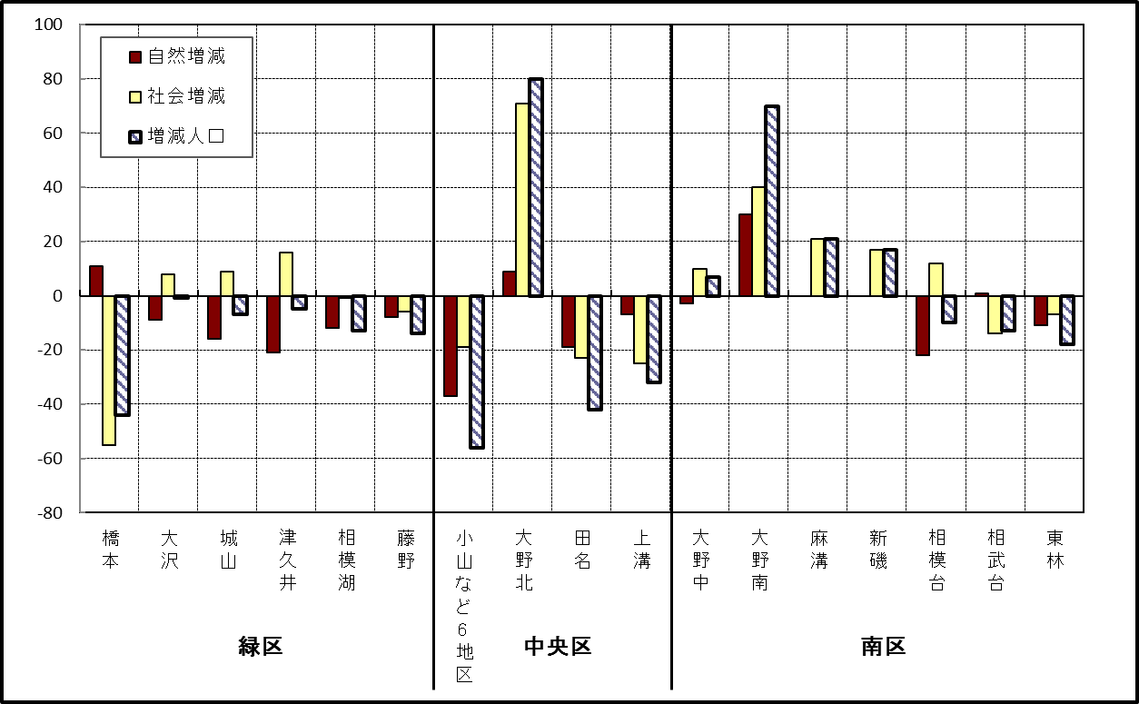

 | （注）小山など6地区とは、小山、清新、横山、中央、星が丘、光が丘の6地区である。

－ 年 間 人 口 異 動 状 況 －

 |  |  |  |  |  |  |  |  |  |  |  |  |  | 2018-09-01 |  |  |  | ～ | 令和元年8月31日
 |  |  |  | 人口増減 | 自 然 増 減 |  |  |  |  |  | 社 会 増 減
 |  |  |  |  | 増 減 |  | 増 |  | 減 |  | 増 減 | 増 |  |  |  |  | 減
 |  |  |  |  |  |  | 出 生 |  | 死 亡 |  |  | 転 入 |  | 市内異動 |  | 区内異動 | 転 出 |  | 市内異動 | 区内異動
 |  |  |  |  |  |  |  |  |  |  |  |  |  | 他区から転入 |  | 他地区から転居 |  |  | 他区への転出 | 他地区への転居
総 数 |  |  |  | -309 | -1,817 |  | 4,738 |  | 6,555 |  | 1,508 | 29,791 |  | 5,204 |  | 15,998 | 28,283 |  | 5,204 | 15,998
緑 区 |  |  |  | -987 | -654 |  | 1,010 |  | 1,664 |  | -333 | 5,835 |  | 1,275 |  | 3,410 | 5,919 |  | 1,524 | 3,410
 | 橋本地区 |  |  | -53 | 22 |  | 549 |  | 527 |  | -75 | 3,634 |  | 617 |  | 1,677 | 3,493 |  | 746 | 1,764
 | 大沢地区 |  |  | -170 | -74 |  | 205 |  | 279 |  | -96 | 688 |  | 379 |  | 512 | 741 |  | 432 | 502
 | 城山地区 |  |  | -89 | -131 |  | 137 |  | 268 |  | 42 | 599 |  | 151 |  | 677 | 674 |  | 148 | 563
 | 津久井地区 |  |  | -323 | -262 |  | 84 |  | 346 |  | -61 | 505 |  | 105 |  | 385 | 516 |  | 148 | 392
 | 相模湖地区 |  |  | -151 | -116 |  | 20 |  | 136 |  | -35 | 169 |  | 17 |  | 84 | 199 |  | 23 | 83
 | 藤野地区 |  |  | -201 | -93 |  | 15 |  | 108 |  | -108 | 240 |  | 6 |  | 75 | 296 |  | 27 | 106
中 央 区 |  |  |  | 204 | -590 |  | 1,824 |  | 2,414 |  | 794 | 10,403 |  | 2,495 |  | 6,419 | 9,894 |  | 2,210 | 6,419
 | 小山など6地区 |  |  | -106 | -377 |  | 934 |  | 1,311 |  | 271 | 5,468 |  | 1,326 |  | 4,022 | 5,330 |  | 1,198 | 4,017
 | 大野北地区 |  |  | 469 | 34 |  | 505 |  | 471 |  | 435 | 3,165 |  | 536 |  | 1,263 | 2,818 |  | 406 | 1,305
 | 田名地区 |  |  | -56 | -149 |  | 177 |  | 326 |  | 93 | 858 |  | 354 |  | 451 | 834 |  | 297 | 439
 | 上溝地区 |  |  | -103 | -98 |  | 208 |  | 306 |  | -5 | 912 |  | 279 |  | 683 | 912 |  | 309 | 658
南 区 |  |  |  | 474 | -573 |  | 1,904 |  | 2,477 |  | 1,047 | 13,553 |  | 1,434 |  | 6,169 | 12,470 |  | 1,470 | 6,169
 | 大野中地区 |  |  | -141 | -201 |  | 382 |  | 583 |  | 60 | 2,404 |  | 457 |  | 1,098 | 2,382 |  | 493 | 1,024
 | 大野南地区 |  |  | 549 | 197 |  | 726 |  | 529 |  | 352 | 4,600 |  | 254 |  | 1,816 | 4,156 |  | 305 | 1,857
 | 麻溝地区 |  |  | 83 | -58 |  | 106 |  | 164 |  | 141 | 723 |  | 352 |  | 289 | 669 |  | 255 | 299
 | 新磯地区 |  |  | -37 | -36 |  | 77 |  | 113 |  | -1 | 433 |  | 81 |  | 173 | 442 |  | 58 | 188
 | 相模台地区 |  |  | -96 | -222 |  | 245 |  | 467 |  | 126 | 2,164 |  | 142 |  | 1,264 | 1,919 |  | 181 | 1,344
 | 相武台地区 |  |  | -94 | -101 |  | 103 |  | 204 |  | 7 | 917 |  | 59 |  | 459 | 860 |  | 65 | 503
 | 東林地区 |  |  | 210 | -152 |  | 265 |  | 417 |  | 362 | 2,312 |  | 89 |  | 1,070 | 2,042 |  | 113 | 954
 | （注） 中央区の小山など6地区とは、小山、清新、横山、中央、星が丘、光が丘の6地区である。

－ 人 口 の 月 別 推 移 －

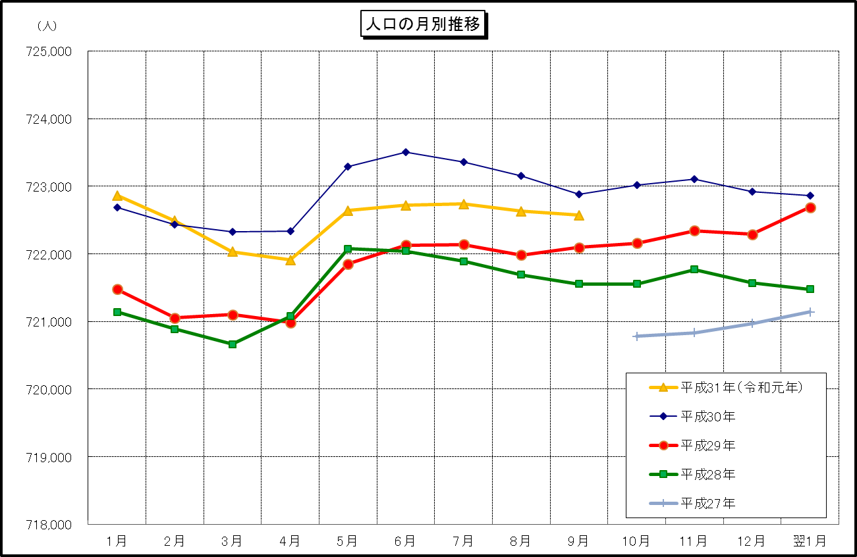

 | （注） (1) この表（折れ線グラフ）は毎月1日現在の市域での人口を表している。
 | (2) 平成27年10月1日現在からは、平成27年国勢調査結果に基づく推計人口である。

